상품제안서
나빌레라 호작도 777 쓰리세븐 자개손톱깎이 네일케어 손톱관리세트 | 상품코드: F31834

 |  |  |  |  |  |  | 02-412-0044 | www.easy1.co.kr
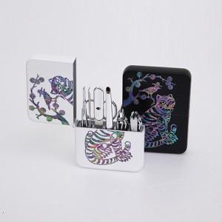

【상세/제작정보】 | <p><span style="background-color: rgb(255, 255, 255); font-family: dotum; font-size: 12pt;"><b>** 보자기포장 6000원별도</b></span></p><p><span style="font-size: 12pt;"><b>** 배송비- 한박스 50개 5000원별도​</b></span></p>

【인쇄/포장옵션】 | 실크 / 포장비별도

【공급단가】 | 수량 | 50~ | 100~ | 500~ | 1,000~ | 2,000~
*VAT별도 | 단가 | 25,900원 | 25,300원 | 23,900원 | 23,500원 | 23,300원

【상품 URL】 | https://dev.easy1.co.kr:443/src/goods_detail.php?gdno=31834

